Fiche de résultats école
 | FICHE DE RESULTATS - ECOLE

2016 | CONCOURS DEPARTEMENTAL
 | ECOLE LA PLUS SPORTIVE

IMPORTANT : Communiquer ces résultats avant les vacances de Noël par courrier
 | adressé à votre CPC EPS (conserver un double de cette fiche)

Nom de l'école
Adresse
Code Postal |  |  | Localité
Téléphone : |  |  | E-Mail :

Effectif de l’école (élémentaire)
Nombre de classes élémentaires de l’école :
Nombre d’élèves participants :
Nombre de classes participantes :

Catégorie :

Epreuves

 | Total des points par épreuve
Nombre d’élèves participants | Courir longtemps | Courir vite | Sauter loin | Lancer en rotation | Lancer à bras cassé | Total des points de l’école
0 | 0 | 0 | 0 | 0 | 0 | 0

Indice sportif de l’école : total des points / nombre de participants = |  |  |  |  | #DIV/0!

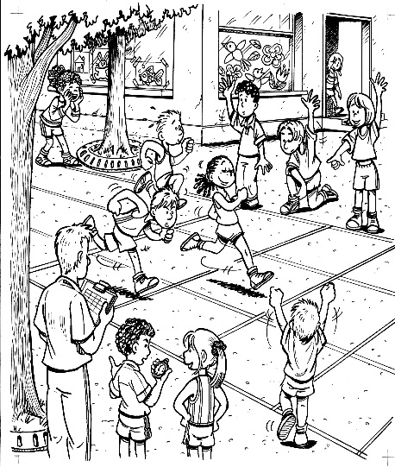
Date et signature du directeur/de la directrice :

